Tabelle1
ExecutorService mit einem Singelton Provider Pattern der ganzen App zur Verfügung stellen und in der zentralen Stopp Methode beim Shutdown schließen

Schauen wo Exekutor Service noch fehlt oder nicht und einbauen

Error in Handling in allen Controller und DAOS

ToDos Error + rethrow exception in controllers to main stage

Hibernate TODOS durchsuchen

Person entity lengths mit lengths in DB vergleichen

Projekt nochmal durchgehen und neues Wissen zamschreiben.

Requirements durchgehen und ergänzen

Unmittelbar vor Abgabe:

Klassendiagramm erstellen

ERD Diagramm aus PG Admin rausholen und bearbeiten

Wenn noch Zeit:

- Bei Update auf Admin Status. Checken ob es eh keine Mitarbeiter gibt. Falls doch auch Bei Mitarbeitern forgesetzten auf null setzten.

Wenn Zeit: ----------------------------------------------------------------

Statt dem FetchType Eager Loading - folgendes machen:

Wenn ich diese Lazy Loading Exception habe wenn ich zum Beispiel die Entity verwende, dann muss ich diese Stelle in ein Try catch und dann folgendes machen:

ZUSÄTZLICH: ANSTATT FETCH-TYPE EAGER WENN ICH DEN TYP VERWENDE PRPÜFEN OB HIBERNATE CONNECTION NOCH BESTEHT UND WENN NICHT, SIE MANUELL AUFBAUEN UND MACHE EIN GET ROLLEN: 1. Verbindung aufbauen 2. Get Rolllen 3. Und dann kann ich aus dem catch raus und weitermachen.

3.make sure that Admins can only make managers or other admins 3. update logic for managers 4.Manager is supposed to create other managers 5.Admins can only create other adminss

-------------------------------------------------------------------------------------------------------------------------

Gegen Ende:

Status für employees anzeigen

Class diagramm |  | Orientieren an https://de.wikipedia.org/wiki/Klassendiagramm

Klassendiagramm umbauen auf die Makro Sicht auf alles.
Welche Packages reden mit wem - Data Flow - Klassen müssen genau wie im Programm heissen
-> genaue Erläkrung "Fragen an Oliver" 27.06.2025

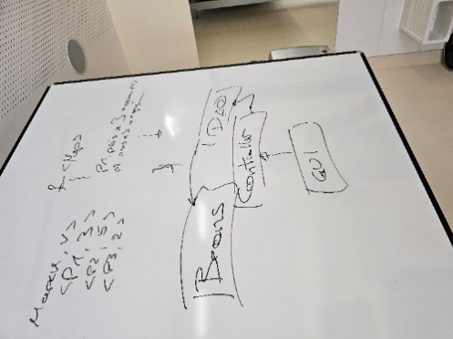

Erledigt

Mit Deaktivierungen und Aktivierungen machen, dass Managers nur Employees zu Managern befördern können und dass Admins nur Managers zu Admins befördern können

Master Data View - je nach Rolle des angesehenen Subordinates oder Superior anpassen

GENAU ÜBERLEGEN - wer wenn befördern und herunterstufen kann
Manager -> andere Employees zu Managern befördern (nur im Rahmen von update); neue Manager nur vom Admin angelegt werden; Admin können manager zu anderen Admins machen.
Manager können Ihre Employees auf inaktiv setzen. Admins können Manager auf inaktiv setzen.
There is no demoting

Admin hat keine Subordinates

next time - Protokoll über Meeting mit Herrn Tatzreiter

Inactive Blocken vom bearbeitet werden oder einloggen

Stats just_created etablieren + Bei Submit employee + bei create employee reset triggern

Status auch bei Benutzer anzeigen

Highest Role anzeigen

Accepted Requeszs löschen dann man flow durchprobieren.

Rest Holiday accepted holidays - auch prüfen bei acceptor + DB mit Restvacaion anzeigen + bei Vacation nehmen weiter + bei Manager und Admin

Schauen dass beim Erstellen und Updaten sowohl Wochen als auch Urlaub beachtet und validiert werden nicht zu kurz kommen.

Start und Enddatum in Zeitraum

Vacation Startdate filtern nach User

Vacation überarbeiten mit Validierung und Warnung Resturlaub

UseCreate an Employee to update

Context to save employee to update

eigene AddressForm machen
All Employees not slectable

Constants Employee overview

Im Employee Overview Button machen "Erstelle einen Mitarbeiter"

So fort bei Auswählen der Rolle anfangen die anderen auszublenden - Superior oder Subordinates

Manager vacation - deny

Validieren, dass wenn er die Vacation requests aus der Vergangenheit bereits accepted sind er diese nicht auf experied setzt.

Manager AUTO Buchung Vacation erstellen.

Rework the vacations screen for Admins and managers - different texts - auto booking - Requirements anpassen

Vacation request validieren dass es nicht 2 im gleichen Zeitraum gibt.

Vacation Controller fertig machen - Deny button

In initialization von requests und vactions status von alten requests auf expired setzen

Schrittweise die Hibernate Datenbank aufbauen. Erstellt er mir ja immer wieder neu.

Für das Bestätigen der Urlaubsanträge von Seiten des Managers unbedingt wieder Table View hernehmen mit Buttons darin. Vlt. 1 Button pro column.

Login Controller - credentials db check?

Unedingt ein Ehepaar mit derselben Adresse einbauen für die Personen Tabelle

Umbauen auf Scene Switcher

(OPTIONAL: Switcher zwischen beiden Zuständen machen)

Entity Manager closed from every screen and from login button

Rausnehmen

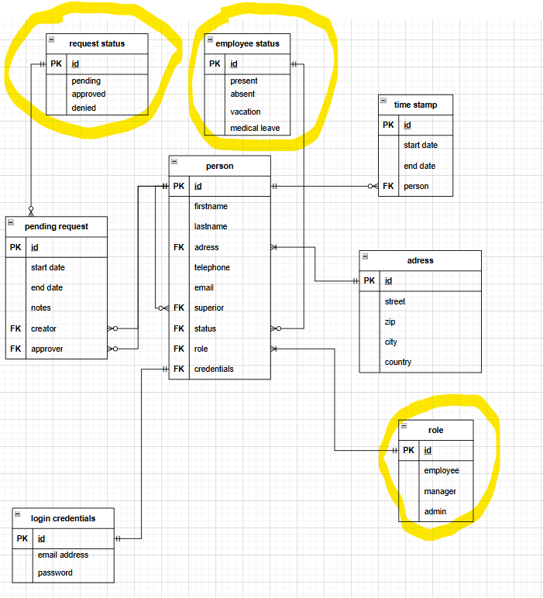

Scope, Nicht-Scope, funktionale Anforderungen( habe ich schon), nicht funktionale Anforderungen, Overview Ziel reinschreiben, Benutzerschnittstellen sind einzelne Windows,

Leeres Maven Projekt anfangen sämtliche Dokus rein und private git repo und Oliver als Contributor

Projekt auf Rollenkonzept ummodeln: jeder mindestens die Rolle Employee, manche Rolle Employee + Manager, Manche Employee, Admin,Manager

Bei Paßwort Eingabe dass Paßwort Feld verwenden mit Sternchen

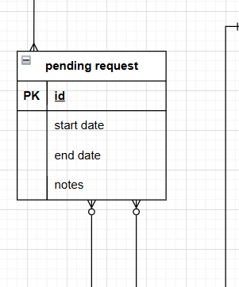
Die Views ummodeln auf requirements.
 | Personen ID gehört als Antragsteller und Approver in den pending request und status.
Beziehung zwischen pending request und person neu machen.

Und aus der Person:
Pending requests
Requests to approve

Linien auf Personen ID

Aus dem employee table die Addrese rausholen und eigene Entity: Street, housenumber, doornumber, street, zip, city, country

Es muss überprüft werden, ob einem zu löschenden Manager noch Mitarbeiter zugewiesen sind. Eine Löschung darf erst erfolgen, wenn keine Mitarbeiter mehr zugeordnet sind.

Gettter und setter im Klassendiagramm in dem Stil:

DTO Package mit Login Request in Validator Package umbennen.

Wenn ich auf Logout button gehe context clearen

roles Table nachziehen in der ERD

Für den aktiven User eine Klasse mit Singelton pattern und properties machen mit Rollen. Dann habe ich es überall

Rollen Argumente bei Login an Views übergeben

